Hoja1
2
1
1
3
2
6
4
5
6
4
3
5
1
2
3
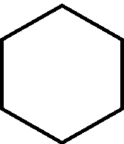

4
5
6
7

8
9
10
11
12

13
14
15
16

17
18
19

